Betinget formatering 2
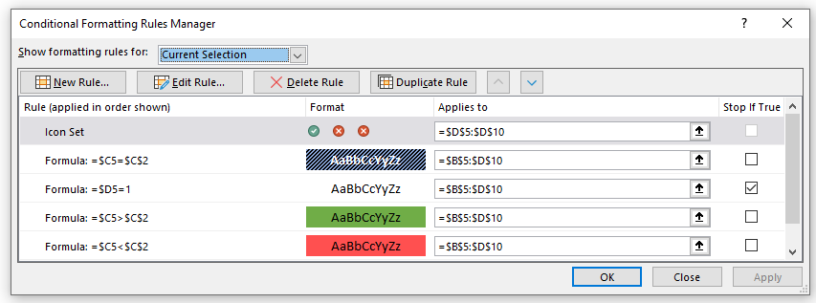
Dagsdato | 2022-02-10
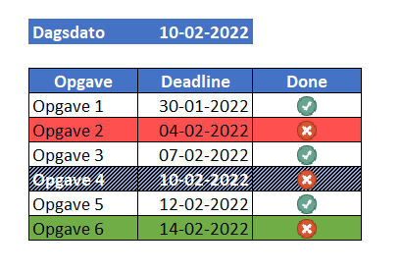
Opgave | Deadline | Done
Opgave 1 | 2022-01-30 | 1
Opgave 2 | 2022-02-04 | 0
Opgave 3 | 2022-02-07 | 1
Opgave 4 | 2022-02-10 | 0
Opgave 5 | 2022-02-12 | 1
Opgave 6 | 2022-02-14 | 0

